新
C6647 阜南县曹集镇十三五农村道路畅通工程第三批（老村级道路加宽改造工程）
中标日期 | 2017-03-15 | 中标价 | 18,784,677.53 | 负责人 | 齐彦军 | 建设单位 | 阜南县曹集镇人民政府
决算日期 |  | 决算价 | 17,910,850.16
销售开票：
开票日期 | 收入金额 | 工程地缴税 |  | 企业本地缴税 |  | 价税合计 | 到款情况
 |  | 税率 | 增值税额 | 税率 | 增值税额 |  | 日期 | 金额 | 银行
2017-12-01 | 1,738,738.74 | 2% | 34,774.77 | 9% | 156,486.49 | 1,930,000.00 | 2017-12-27 | 2,000,000.00 | 中行
2018-01-17 | 1,675,675.68 | 2% | 33,513.51 | 9% | 150,810.81 | 1,860,000.00 | 2018-02-18 | 860,000.00 | 中行
2018-04-03 | 2,279,279.28 | 2% | 45,585.59 | 9% | 205,135.14 | 2,530,000.00 | 2018-02-12 | 1,480,000.00 | 中行
2018-05-04 | 1,131,818.18 | 2% | 22,636.36 | 8% | 90,545.45 | 1,245,000.00 | 2018-04-08 | 380,000.00 | 中行
2018-06-15 | 695,454.55 | 2% | 13,909.09 | 8% | 55,636.36 | 765,000.00 | 2018-04-09 | 2,530,000.00 | 中行
2018-07-18 | 992,727.27 | 2% | 19,854.55 | 8% | 79,418.18 | 1,092,000.00 | 2018-05-18 | 1,245,000.00 | 中行
2018-09-17 | 1,960,909.09 | 2% | 39,218.18 | 8% | 156,872.73 | 2,157,000.00 | 2018-06-27 | 765,000.00 | 中行
2019-01-23 | 2,018,181.82 | 2% | 40,363.64 | 8% | 161,454.55 | 2,220,000.00 | 2018-07-27 | 1,092,000.00 | 中行
 | 0.00 | 2% | 0.00 | 8% | 0.00 |  | 2018-09-28 | 2,157,000.00 | 中行
 |  |  |  |  |  |  | 2019-02-01 | 2,220,000.00 | 中行

 | 0.00 | 2% | 0.00 | 7% | 0.00
合计 | 12,492,784.60 |  | 249,855.69 |  | 1,056,359.71 | 13,799,000.00 |  | 14,729,000.00
材料发票： |  |  |  |  | FALSE | 4,111,850.16 |  | 3181850.16
认证日期 | 成本金额 | 份数 | 类型 | 税率 | 进项税额 | 价税合计 | 付款日期 | 付款金额 | 银行 | 销货单位 | 货物 | 合同 | 发货单 | 备注 | 还有200万借款
2017-12-01 | 500,000.00 |  | 普 |  | 0.00 | 500,000.00 |  |  |  | 齐丽丽 | 黄沙
2017-12-01 | 798,000.00 |  | 普 |  | 0.00 | 798,000.00 |  |  |  | 齐彦军 | 水泥
2017-12-01 | 450,000.00 |  | 普 |  | 0.00 | 450,000.00 |  |  |  | 齐彦军
2018-03-18 | 2,076,846.15 | 21 | 专 | 17% | 353,063.85 | 2,429,910.00 | 2018-03-22 | 1,000,000.00 | 中行 | 阜南县大毛建材有限公司 | 水泥 | 借款
 |  |  |  |  |  |  |  | -1,000,000.00 |  | 齐彦军 借款
 |  |  |  |  |  |  | 2018-04-09 | 1,429,910.00 | 中行 | 阜南县大毛建材有限公司
2018-04-18 | 1,593,000.00 |  | 普 |  | 0.00 | 1,593,000.00 |  |  |  |  | 沙子/石子
 |  |  |  |  |  |  | 2018-04-09 | 1,171,890.00 | 徽行 | 齐彦军 | 材料款
2018-05-18 | 1,293,094.83 | 13 | 专 | 16% | 206,895.17 | 1,499,990.00 | 2018-05-07 | 250,000.00 | 中行 | 阜南县大毛建材有限公司 | 水泥
2018-06-18 | 1,399,275.86 | 14 | 专 | 16% | 223,884.14 | 1,623,160.00 | 2018-05-21 | 1,019,869.00 | 中行 | 阜南县大毛建材有限公司 | 水泥
 |  |  |  |  |  |  | 2018-06-08 | 200,000.00 | 中行 | 阜南县大毛建材有限公司
 |  |  |  |  |  |  | 2018-06-15 | 700,000.00 | 中行 | 阜南县大毛建材有限公司
 |  |  |  |  |  |  | 2018-06-15 | -700,000.00 |  | 齐彦军 借款
 |  |  |  |  |  |  | 2018-06-28 | 726,700.00 | 中行 | 阜南县大毛建材有限公司
2018-07-18 | 1,200,000.00 |  | 普 |  | 0.00 | 1,200,000.00 |  |  |  | 齐彦军 | 射灯
 |  |  |  |  |  |  | 2018-07-27 | 1,088,160.00 | 徽行 | 齐彦军 | 材料款
2018-09-01 | 431,034.48 |  | 专 | 16% | 68,965.52 | 500,000.00 | 2018-09-29 | 500,000.00 | 中行 | 阜南县大毛建材有限公司 | 欠款226581
2018-10-01 | 1,456,310.68 |  | 专 | 3% | 43,689.32 | 1,500,000.00 | 2018-10-12 | 783,498.00 | 中行 | 安徽万晟建设工程有限公司 | 劳务费
2019-01-01 | 1,300,000.00 |  | 普代 |  | 0.00 | 1,300,000.00 |  |  |  | 齐彦军、郑衡 | 沙石
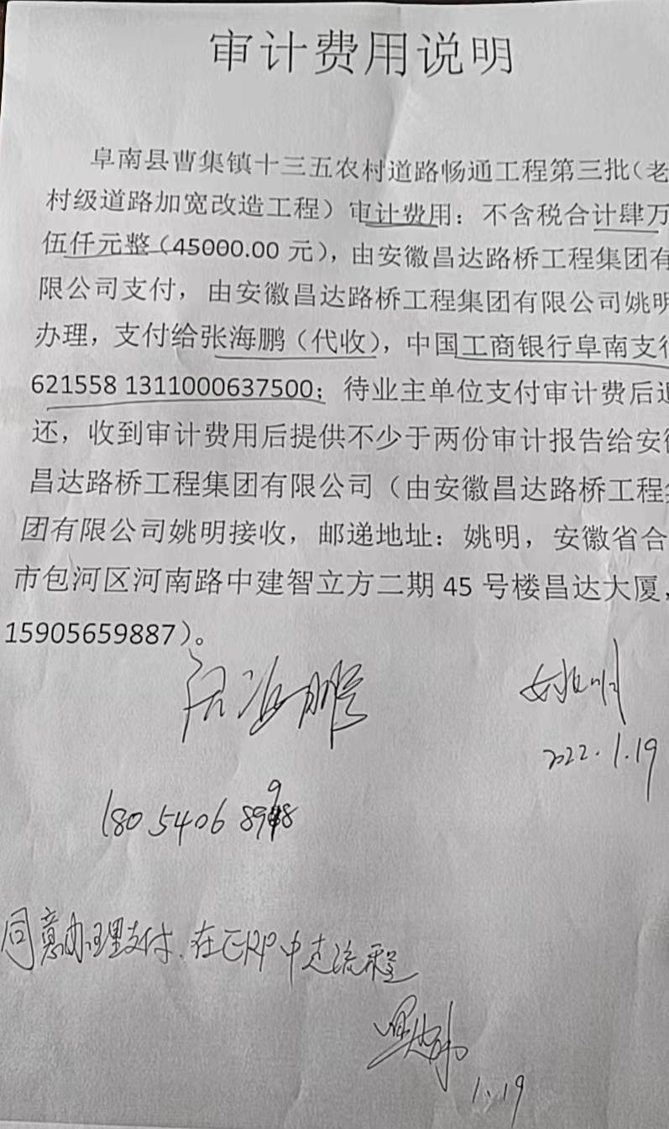
 | 0.00 |  |  |  | 0.00 |  | 2019-10-29 | 39,435.00 | 中行 | 安徽万晟建设工程有限公司 | 劳务费
 | 0.00 |  |  |  | 0.00 |  | 2019-02-02 | 677,067.00 | 中行 | 安徽万晟建设工程有限公司 | 劳务费
 | 0.00 |  |  |  | 0.00 |  | 2019-02-02 | 1,003,666.33 | 徽行 | 齐彦军
 |  |  |  |  |  |  | 2017-12-27 | 500,000.00 |  | 齐丽丽 | 借款
 |  |  |  |  |  |  | 2017-12-27 | 500,000.00 |  | 徐鹏起 | 借款
 |  |  |  |  |  |  | 2017-12-27 | -1,000,000.00 |  | 齐彦军 借款
 | 0.00 |  |  |  | 0.00 |  | 2018-02-13 | 105,485.00 | 徽行 | 齐彦军
 | 0.00 |  |  |  | 0.00 |  | 2018-02-12 | 2,000,000.00 | 徽行 | 齐彦军
 | 0.00 |  |  |  | 0.00 |  | 2017-12-27 | 1,500,000.00 | 徽行 | 齐彦军
 | 0.00 |  |  |  | 0.00 |  | 2018-01-24 | 300,000.00 | 徽行 | 齐彦军
 |  |  |  |  |  |  | 2022-01-19 | -45,000.00 |  | 公司借款
 |  |  |  |  |  |  | 2022-01-19 | 45,000.00 | 徽行 | 张海鹏（代收） | 审计费

 |  |  |  |  |  |  |  | 45,000.00 | 代扣 | 审计费
 | 0.00 |  |  |  | 0.00 |  |  | 5,913.98 | 补扣 | 增值税及附加（17-18.1月开票）
 | 0.00 |  |  |  | 0.00 |  |  | -39,435.00 | 退回 | 立皖产品费用
 | 0.00 |  |  |  | 0.00 |  |  | 472,666.67 | 扣 | 200万利息
 | 0.00 |  |  |  | 0.00 |  |  | 60,725.00 | 扣 | 立皖产品费用
 | 0.00 |  |  |  | 0.00 |  |  | 5,000.00 | 暂扣 | 焦玉平案案件费用
 | 0.00 |  |  |  | 0.00 |  |  | 43,770.00 | 暂扣 | 1%预留准备金
 | 0.00 |  |  |  | 0.00 |  |  | 338,259.00 | 扣 | 增值税及附加（17-18.1月开票）
 | 0.00 |  |  |  | 0.00 |  |  | 48,067.00 | 扣 | 70万利息（18.6.15-18.9.28）
 | 0.00 |  |  |  | 0.00 |  |  | 700,000.00 | 扣 | 还本金70万
 | 0.00 |  |  |  | 0.00 |  |  | 8,887.00 | 扣 | 利息
 | 0.00 |  |  |  | 0.00 |  |  | 800.00 | 扣 | 代办费
 | 294,580.00 |  |  |  | 0.00 | 294,580.00 |  | 294,580.00 | 扣 | 管理费
合计 | 12,792,142.00 |  |  |  | 896,498.00 | 13,688,640.00 |  | 14,779,913.98
 | -299,357.40 |  |  |  |  | 110,360.00 | 可支付金额 | -50,913.98
公司代缴税金：
税种 | 税额 |  | 税种 | 税率 | 税额 | 17-18.1月开票扣税 | 18.5月扣税 | 18.4-19.1月开票扣税
企业所得税 | -74839.35 |  | 增值税 | 差额 | 159,861.71 | 307,297.30 |  | -147,435.59
印花税 | 已交 |  | 城市维护建设税 | 0.07 | 11,190.32 | 15,364.86 |  | -10,320.49
水利基金 | 已交 |  | 教育费附加 | 0.03 | 4,795.85 | 9,218.92 |  | -4,423.07
 |  |  | 地方教育费附加 | 0.02 | 3,197.23 | 6,145.95 |  | -2,948.71
小计 | -74839.35 |  | 小计 |  | 179,045.11 | 338,027.03 | 0.00 | -165,127.86
 |  |  | 合计 |  | 179,045.11 | 338,027.03 | 231.00 | -165,127.86
 |  |  |  |  |  |  | 338,258.03

